48415
法案實施前已退休公校教師年資與所得替代率上限金額對照表
註：本表適用於最後本（年功）薪額為48415人員，47080者請點閱另一工作表
本薪 | 48415
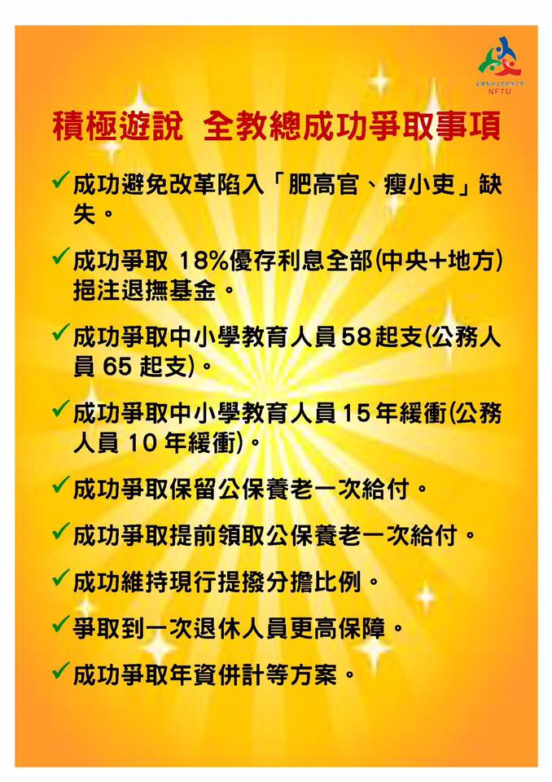
 | 107.7.1~ | 109.1.1~ | 110.1.1~ | 111.1.1~ | 112.1.1~ | 113.1.1~ | 114.1.1~ | 115.1.1~ | 116.1.1~ | 117.1.1 | 118.1.1~
年資 | 108.12.31 | 109.12.31 | 110.12.31 | 111.12.31 | 112.12.31 | 113.12.31 | 114.12.31 | 115.12.31 | 116.12.31 | 117.12.31
40 | 77.5% | 76.00% | 74.50% | 73.00% | 71.50% | 70.00% | 68.50% | 67.00% | 65.50% | 64.00% | 62.50%
 | 75043 | 73591 | 72138 | 70686 | 69233 | 67781 | 66329 | 64876 | 63424 | 61971 | 60519
39 | 77.0% | 75.50% | 74.00% | 72.50% | 71.00% | 69.50% | 68.00% | 66.50% | 65.00% | 63.50% | 62.00%
 | 74559 | 73107 | 71654 | 70202 | 68749 | 67297 | 65844 | 64392 | 62939 | 61487 | 60035
38 | 76.5% | 75.00% | 73.50% | 72.00% | 70.50% | 69.00% | 67.50% | 66.00% | 64.50% | 63.00% | 61.50%
 | 74075 | 72623 | 71170 | 69718 | 68265 | 66813 | 65360 | 63908 | 62455 | 61003 | 59550
37 | 76.0% | 74.50% | 73.00% | 71.50% | 70.00% | 68.50% | 67.00% | 65.50% | 64.00% | 62.50% | 61.00%
 | 73591 | 72138 | 70686 | 69233 | 67781 | 66329 | 64876 | 63424 | 61971 | 60519 | 59066
36 | 75.5% | 74.00% | 72.50% | 71.00% | 69.50% | 68.00% | 66.50% | 65.00% | 63.50% | 62.00% | 60.50%
 | 73107 | 71654 | 70202 | 68749 | 67297 | 65844 | 64392 | 62939 | 61487 | 60035 | 58582
35 | 75.0% | 73.50% | 72.00% | 70.50% | 69.00% | 67.50% | 66.00% | 64.50% | 63.00% | 61.50% | 60.00%
 | 72623 | 71170 | 69718 | 68265 | 66813 | 65360 | 63908 | 62455 | 61003 | 59550 | 58098
34 | 73.5% | 72.00% | 70.50% | 69.00% | 67.50% | 66.00% | 64.50% | 63.00% | 61.50% | 60.00% | 58.50%
 | 71170 | 69718 | 68265 | 66813 | 65360 | 63908 | 62455 | 61003 | 59550 | 58098 | 56646
33 | 72.0% | 70.50% | 69.00% | 67.50% | 66.00% | 64.50% | 63.00% | 61.50% | 60.00% | 58.50% | 57.00%
 | 69718 | 68265 | 66813 | 65360 | 63908 | 62455 | 61003 | 59550 | 58098 | 56646 | 55193
32 | 70.5% | 69.00% | 67.50% | 66.00% | 64.50% | 63.00% | 61.50% | 60.00% | 58.50% | 57.00% | 55.50%
 | 68265 | 66813 | 65360 | 63908 | 62455 | 61003 | 59550 | 58098 | 56646 | 55193 | 53741
31 | 69.0% | 67.50% | 66.00% | 64.50% | 63.00% | 61.50% | 60.00% | 58.50% | 57.00% | 55.50% | 54.00%
 | 66813 | 65360 | 63908 | 62455 | 61003 | 59550 | 58098 | 56646 | 55193 | 53741 | 52288
30 | 67.5% | 66.00% | 64.50% | 63.00% | 61.50% | 60.00% | 58.50% | 57.00% | 55.50% | 54.00% | 52.50%
 | 65360 | 63908 | 62455 | 61003 | 59550 | 58098 | 56646 | 55193 | 53741 | 52288 | 50836
29 | 66.0% | 64.50% | 63.00% | 61.50% | 60.00% | 58.50% | 57.00% | 55.50% | 54.00% | 52.50% | 51.00%
 | 63908 | 62455 | 61003 | 59550 | 58098 | 56646 | 55193 | 53741 | 52288 | 50836 | 49383
28 | 64.5% | 63.00% | 61.50% | 60.00% | 58.50% | 57.00% | 55.50% | 54.00% | 52.50% | 51.00% | 49.50%
 | 62455 | 61003 | 59550 | 58098 | 56646 | 55193 | 53741 | 52288 | 50836 | 49383 | 47931
27 | 63.0% | 61.50% | 60.00% | 58.50% | 57.00% | 55.50% | 54.00% | 52.50% | 51.00% | 49.50% | 48.00%
 | 61003 | 59550 | 58098 | 56646 | 55193 | 53741 | 52288 | 50836 | 49383 | 47931 | 46478
26 | 61.5% | 60.00% | 58.50% | 57.00% | 55.50% | 54.00% | 52.50% | 51.00% | 49.50% | 48.00% | 46.50%
 | 59550 | 58098 | 56646 | 55193 | 53741 | 52288 | 50836 | 49383 | 47931 | 46478 | 45026
25 | 60.0% | 58.50% | 57.00% | 55.50% | 54.00% | 52.50% | 51.00% | 49.50% | 48.00% | 46.50% | 45.00%
 | 58098 | 56646 | 55193 | 53741 | 52288 | 50836 | 49383 | 47931 | 46478 | 45026 | 43573
24 | 58.5% | 57.00% | 55.50% | 54.00% | 52.50% | 51.00% | 49.50% | 48.00% | 46.50% | 45.00% | 43.50%
 | 56646 | 55193 | 53741 | 52288 | 50836 | 49383 | 47931 | 46478 | 45026 | 43573 | 42121
23 | 57.0% | 55.50% | 54.00% | 52.50% | 51.00% | 49.50% | 48.00% | 46.50% | 45.00% | 43.50% | 42.00%
 | 55193 | 53741 | 52288 | 50836 | 49383 | 47931 | 46478 | 45026 | 43573 | 42121 | 40669
22 | 55.5% | 54.00% | 52.50% | 51.00% | 49.50% | 48.00% | 46.50% | 45.00% | 43.50% | 42.00% | 40.50%
 | 53741 | 52288 | 50836 | 49383 | 47931 | 46478 | 45026 | 43573 | 42121 | 40669 | 39216

